关系图
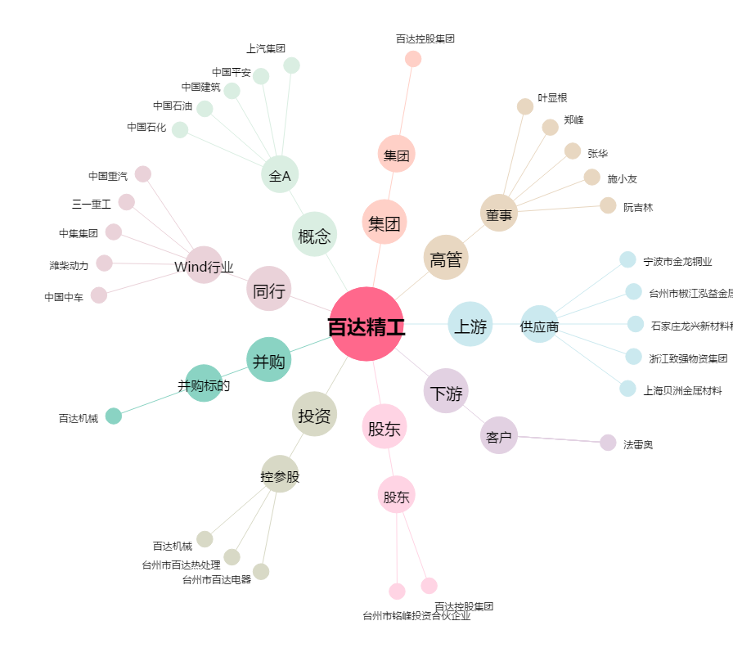
百达精工[603331.SH] - 关系概览图

